Tabelle1
Melderbeschriftungen

Texthöhe nach DIN1450 (in mm) : | 15mm | Texthöhe nach DIN1450 (in mm) : | 15mm | Texthöhe nach DIN1450 (in mm) : | 15mm | Texthöhe nach DIN1450 (in mm) : | 15mm
Deckenhöhe (in m:) | bis 3,50 m | Deckenhöhe (in m:) | bis 3,50 m | Deckenhöhe (in m:) | bis 3,50 m | Deckenhöhe (in m:) | bis 3,50 m
Schild- und Schriftfarbe: | Bitte wählen | Schild- und Schriftfarbe: | Bitte wählen | Schild- und Schriftfarbe: | Bitte wählen | Schild- und Schriftfarbe: | Bitte wählen
Schildgröße (BxH oder ø): | Nur bei bestimmter Größe ausfüllen | Schildgröße (BxH oder ø): | Nur bei bestimmter Größe ausfüllen | Schildgröße (BxH oder ø): | Nur bei bestimmter Größe ausfüllen | Schildgröße (BxH oder ø): | Nur bei bestimmter Größe ausfüllen
Melderschilder |  | Zwischendeckenschilder |  | Doppelbodenschilder |  | Rondenschilder
Bsp. |  | 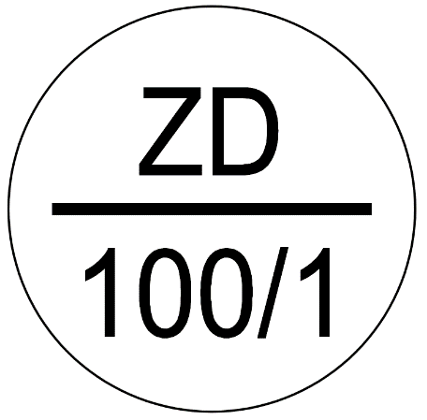 Bsp. |  | 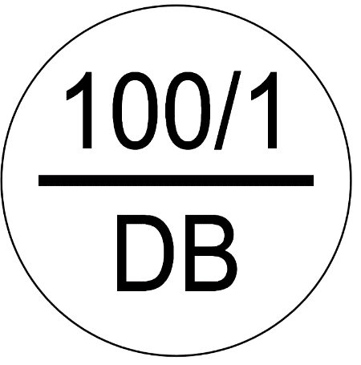 Bsp. |  | 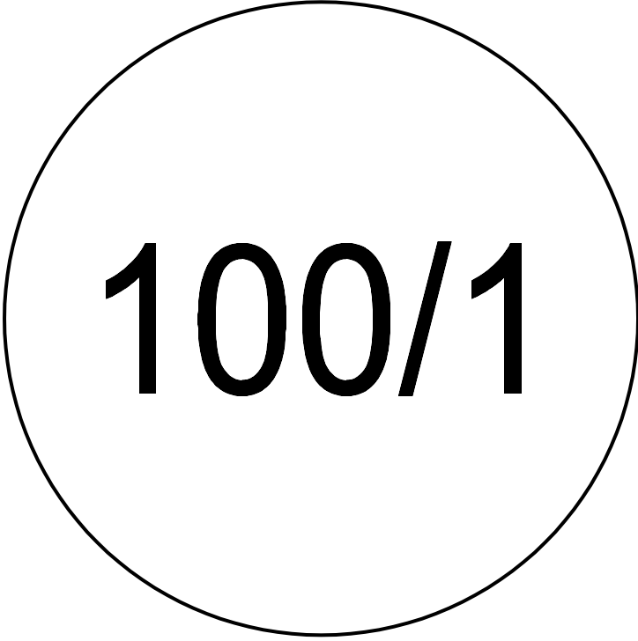 Bsp.

Meldegruppe/Meldernummer (Bsp: 100/1 oder ZD 100/1) |  | Meldegruppe/Meldernummer (Bsp: 100/1) |  | Meldegruppe/Meldernummer (Bsp: 100/1) |  | Meldegruppe/Meldernummer (Bsp: 100/1)

